73 小売店数（人口千人当たり）
 | 73 小売店数（人口千人当たり）

 | 時点 2021(R3)年6月1日（２～３年毎） |  |  |  |  |  |  | 平 均 値 |  |  |  | 6.76
 | 単位 事業所，事業所 |  |  |  |  |  |  | 標準偏差 |  |  |  | 2.66
 | 市町村名 | 指標 | 順位 |  | #REF! | 小売店数 | 市町村名 | 指標 | 順位 |  | #REF! | 小売店数

 | 千葉県 | 5.09 |  | － |  | 31,959 | 八街市 | 5.66 |  | 30 |  | 379
 | 千葉市 | 4.65 |  | 38 |  | 4,549 | 印西市 | 4.74 |  | 37 |  | 492
 | 銚子市 | 11.97 |  | 3 |  | 688 | 白井市 | 3.89 |  | 50 |  | 242
 | 市川市 | 3.70 |  | 54 |  | 1,836 | 富里市 | 5.09 |  | 35 |  | 251
 | 船橋市 | 4.03 |  | 46 |  | 2,597 | 南房総市 | 9.78 |  | 9 |  | 345
 | 館山市 | 10.83 |  | 6 |  | 484 | 匝瑳市 | 8.67 |  | 14 |  | 300
 | 木更津市 | 8.07 |  | 16 |  | 1,098 | 香取市 | 9.67 |  | 11 |  | 691
 | 松戸市 | 4.29 |  | 43 |  | 2,134 | 山武市 | 5.78 |  | 29 |  | 277
 | 野田市 | 5.18 |  | 34 |  | 790 | いすみ市 | 8.79 |  | 13 |  | 309
 | 茂原市 | 7.43 |  | 19 |  | 642 | 大網白里市 | 4.63 |  | 39 |  | 222
 | 成田市 | 7.81 |  | 17 |  | 1,031 | 酒々井町 | 13.55 |  | 1 |  | 279
 | 佐倉市 | 4.63 |  | 39 |  | 777 | 栄町 | 4.16 |  | 45 |  | 83
 | 東金市 | 6.67 |  | 23 |  | 387 | 神崎町 | 6.08 |  | 26 |  | 35
 | 旭市 | 9.20 |  | 12 |  | 581 | 多古町 | 10.04 |  | 8 |  | 136
 | 習志野市 | 3.76 |  | 53 |  | 664 | 東庄町 | 7.25 |  | 20 |  | 95
 | 柏市 | 4.78 |  | 36 |  | 2,050 | 九十九里町 | 7.00 |  | 22 |  | 101
 | 勝浦市 | 11.21 |  | 4 |  | 186 | 芝山町 | 8.44 |  | 15 |  | 59
 | 市原市 | 5.30 |  | 32 |  | 1,424 | 横芝光町 | 6.62 |  | 24 |  | 145
 | 流山市 | 3.82 |  | 52 |  | 774 | 一宮町 | 9.68 |  | 10 |  | 115
 | 八千代市 | 4.02 |  | 47 |  | 806 | 睦沢町 | 5.22 |  | 33 |  | 35
 | 我孫子市 | 3.91 |  | 48 |  | 509 | 長生村 | 4.60 |  | 41 |  | 63
 | 鴨川市 | 10.62 |  | 7 |  | 338 | 白子町 | 6.01 |  | 28 |  | 61
 | 鎌ケ谷市 | 3.85 |  | 51 |  | 424 | 長柄町 | 5.44 |  | 31 |  | 36
 | 君津市 | 6.07 |  | 27 |  | 496 | 長南町 | 6.59 |  | 25 |  | 47
 | 富津市 | 7.25 |  | 20 |  | 304 | 大多喜町 | 13.15 |  | 2 |  | 115
 | 浦安市 | 3.91 |  | 48 |  | 666 | 御宿町 | 7.66 |  | 18 |  | 52
 | 四街道市 | 4.40 |  | 42 |  | 413 | 鋸南町 | 11.10 |  | 5 |  | 76
 | 袖ケ浦市 | 4.21 |  | 44 |  | 270

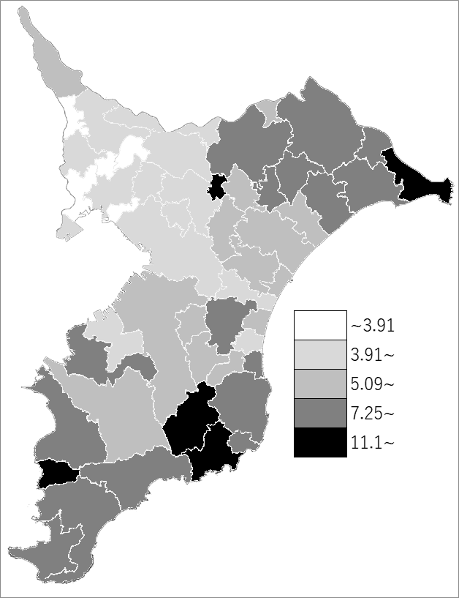
 | 千葉県の推移
 | 小売店数(右軸) | 指標
平成21年 | 40871 | 6.6160147346
平成24年 | 36997 | 5.9636337142
平成26年 | 36932 | 5.96
平成28年 | 35971 | 5.77
令和3年 | 31959 | 5.09

《備 考》 ・資料出所 総務省統計局「統計でみる市区町村のすがた」 ・算出方法 小売店数÷常住人口（R3.6.1) ・千葉県の推移グラフは、平成21年及び平成26年は経済センサス-基礎調査、 平成24年、平成28年及び令和3年は経済センサス-活動調査結果の数値です。 注）平成19年11月改定の日本標準産業分類の「大分類I卸売業，小売業」のうち、「各種商品卸売業」～ ｢無店舗小売業｣に該当する民営の事業所です。管理，補助的経済活動を行う事業所は含みません。

